画面layout
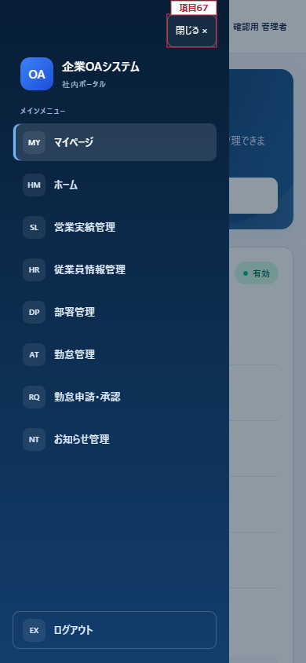
マイページ画面 詳細設計書
文書名：画面レイアウト ｜ 版：0.2／共通仕様：09
項目番号は項目定義・処理一覧に対応する。氏名・日時等は表示例。本人情報、確認画面及び狭幅メニューを示す。
マイページ（管理者・全ページ）

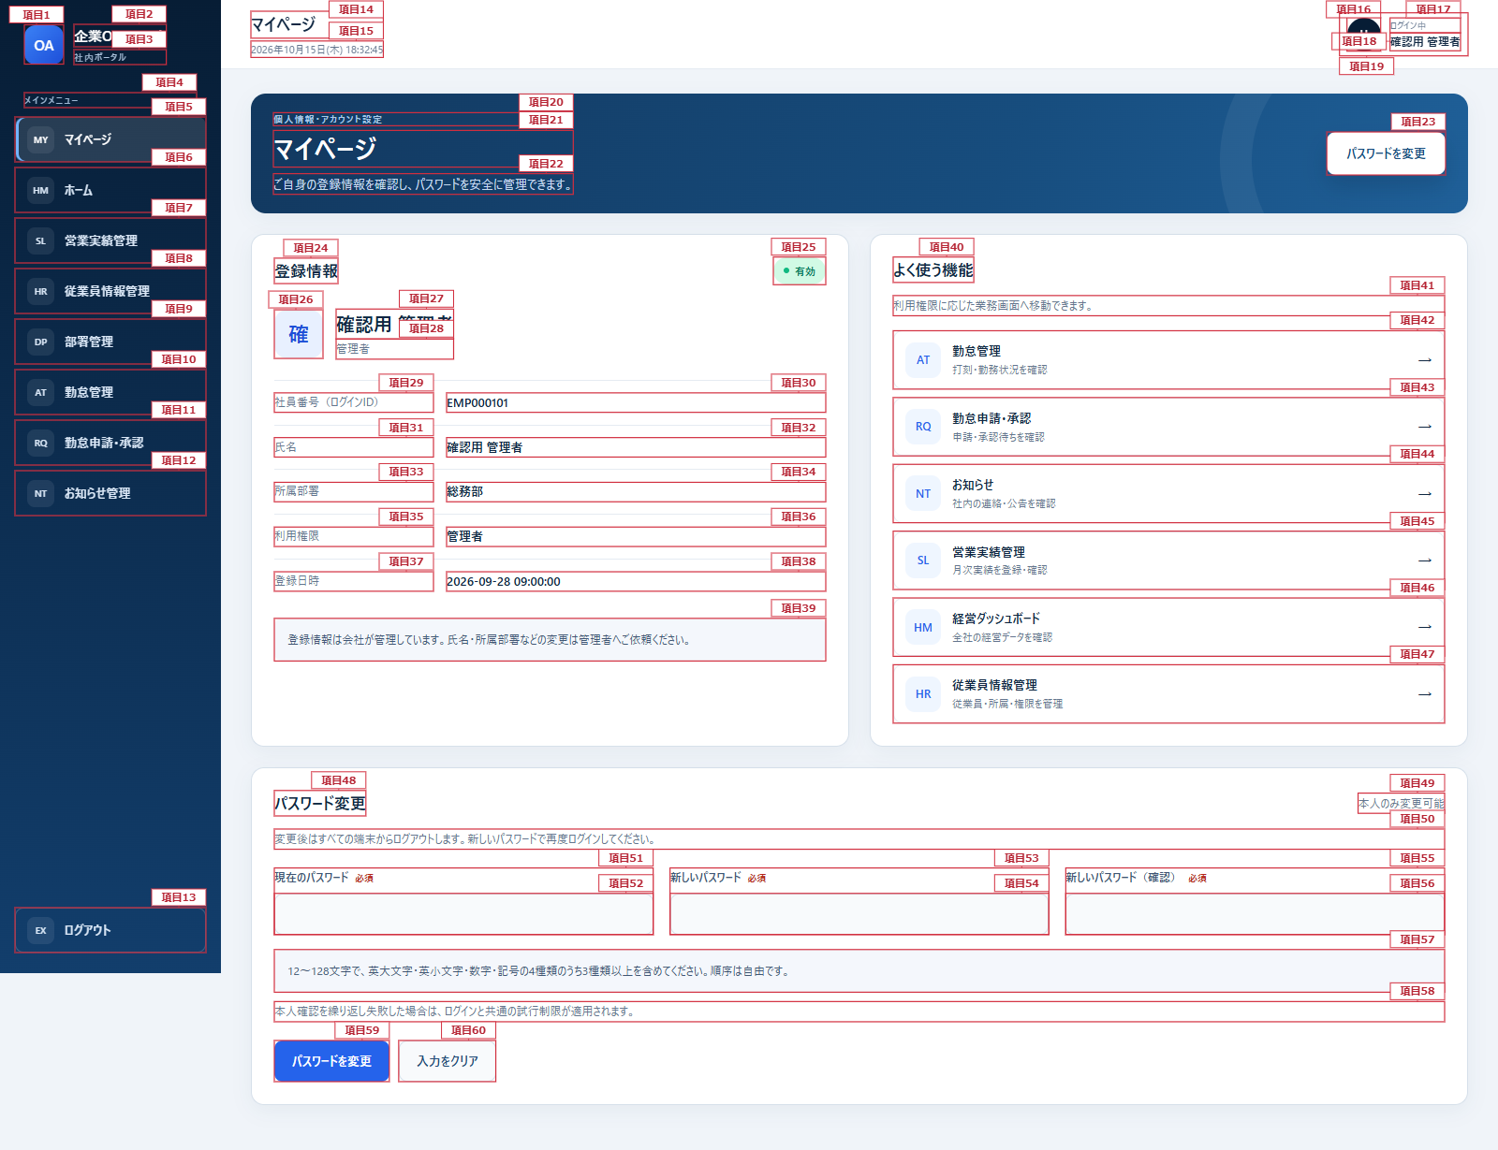

パスワード変更の確認（項目61～65）

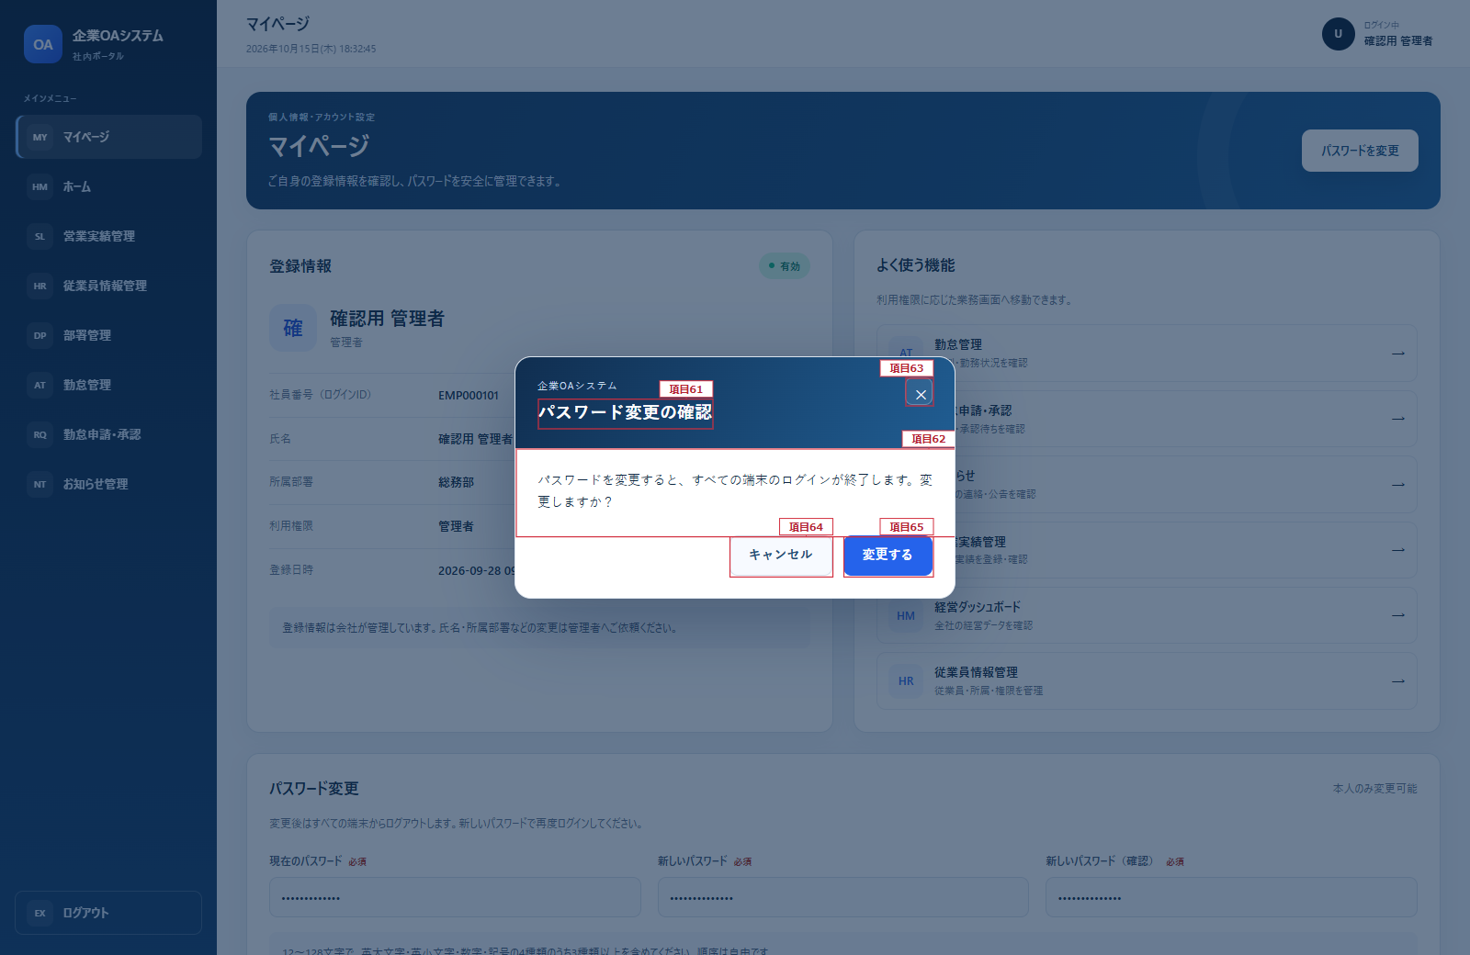

狭幅表示（項目66）

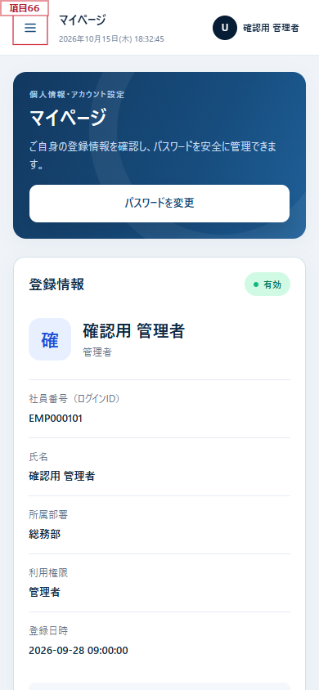

狭幅ナビゲーション（項目67）

